상품제안서
양장메모함 팝업플래그지+점착메모지 | 상품코드: S45143

 |  |  |  |  |  |  | 02-713-8555 | www.synergygift.co.kr
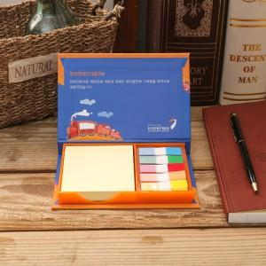 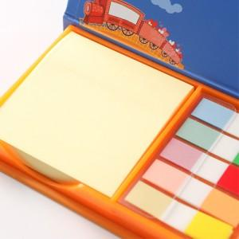 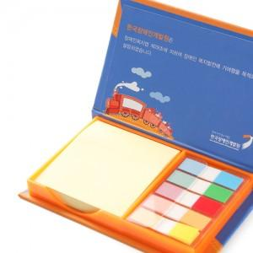

【상세/제작정보】

【인쇄/포장옵션】 | 표지 풀컬러+내지 먹1도 / OPP(비닐)

【공급단가】 | 수량 | 500~ | 1,000~ | 3,000~ | 5,000~ | 10,000~
*VAT별도 | 단가 | 1,727원 | 1,494원 | 1,387원 | 1,310원 | 1,232원

【상품 URL】 | https://www.synergygift.co.kr:443/src/goods_detail.php?gdno=45143

